2024_03_data
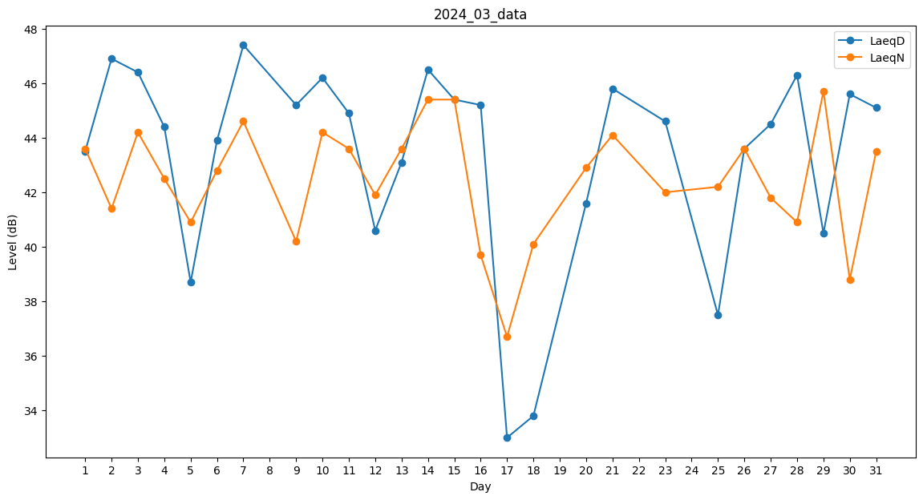
Day | LaeqD | LaeqN
1 | 43.5 | 43.6
2 | 46.9 | 41.4
3 | 46.4 | 44.2
4 | 44.4 | 42.5
5 | 38.7 | 40.9
6 | 43.9 | 42.8
7 | 47.4 | 44.6
8 | 0 | 39.4
9 | 45.2 | 40.2
10 | 46.2 | 44.2
11 | 44.9 | 43.6
12 | 40.6 | 41.9
13 | 43.1 | 43.6
14 | 46.5 | 45.4
15 | 45.4 | 45.4
16 | 45.2 | 39.7
17 | 33 | 36.7
18 | 33.8 | 40.1
19 | 0 | 36.9
20 | 41.6 | 42.9
21 | 45.8 | 44.1
22 | 0 | 39.8
23 | 44.6 | 42
24 | 0 | 44.3
25 | 37.5 | 42.2
26 | 43.6 | 43.6
27 | 44.5 | 41.8
28 | 46.3 | 40.9
29 | 40.5 | 45.7
30 | 45.6 | 38.8
31 | 45.1 | 43.5

